文案
模块 |  | 关卡地编
名称 |  | 地图及房间设置规则
时间 |  | 20240903

文案
地图 | 尺寸 |  | 单张地图最大尺寸暂时不超过200m²

 | 生成规则 | 1 | 根据设置地图尺寸、房间概率、房间数量，随机播撒不同尺寸的房间白盒，填满地图
 |  | 2 | 生成出生点房间，生成BOSS房间，生成结束点房间替换选中房间白盒
 |  | 3 | 随机筛选房间替换其他尺寸房间白盒，并组合替换房间
 |  | 4 | 联通房间之间的出入口，删除不必要的联通口

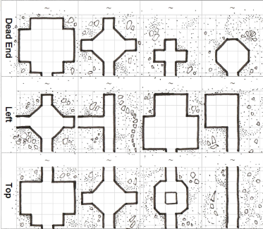
房间 | 尺寸 | 1 | 10m X 10m
 |  | 2 | 10m X 20m
 |  | 3 | 20m X 20m
 |  | 4 | 20m X 30m
 |  | 5 | 20m X 40m
 |  | 6 | 30m X 30m
 |  | 7 | 30m X 40m
 |  | 8 | 40m X 40m

 | 生成规则 | 1 | 设置房间尺寸
 |  | 2 | 根据表图，自动摆放地块
 |  | 3 | 生成房间逻辑

